2023_06_data
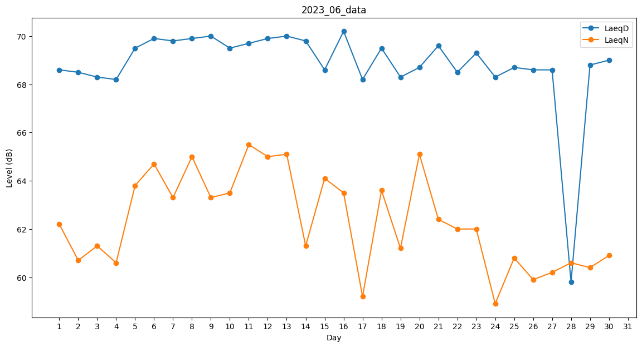
Day | LaeqD | LaeqN
1 | 68.6 | 62.2
2 | 68.5 | 60.7
3 | 68.3 | 61.3
4 | 68.2 | 60.6
5 | 69.5 | 63.8
6 | 69.9 | 64.7
7 | 69.8 | 63.3
8 | 69.9 | 65
9 | 70 | 63.3
10 | 69.5 | 63.5
11 | 69.7 | 65.5
12 | 69.9 | 65
13 | 70 | 65.1
14 | 69.8 | 61.3
15 | 68.6 | 64.1
16 | 70.2 | 63.5
17 | 68.2 | 59.2
18 | 69.5 | 63.6
19 | 68.3 | 61.2
20 | 68.7 | 65.1
21 | 69.6 | 62.4
22 | 68.5 | 62
23 | 69.3 | 62
24 | 68.3 | 58.9
25 | 68.7 | 60.8
26 | 68.6 | 59.9
27 | 68.6 | 60.2
28 | 59.8 | 60.6
29 | 68.8 | 60.4
30 | 69 | 60.9

